Models Comparative Analysis
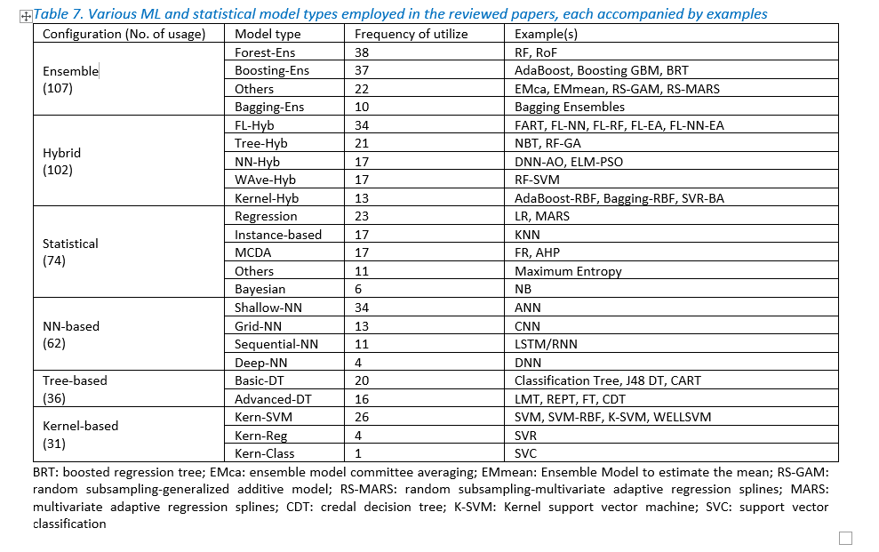
Superior models extracted from 100 benchmark articles | Frequency | Frequent and superior ML models | Model types | Frequency
Random Forest | 10 | RF | RF, RF-BPSO, RF-IWO, RF-ANN | 13
RF optimized with BPSO (RF-BPSO) | 1 | SVM | SVM, AHP-ANP-RF-SVM, FR-SVM, SVM-RBF, SVR-FA, WELLSVM, WoE-SVM, MDA-CART-SVM, PLS-SEM-SVM | 11
RF with Invasive Weed Optimization (RF-IWO) | 1 | DNN | DNN, DNN-NMRA, DNN-SSO, WNN, MLP-WCA, PSO-ELM | 8
RF-ANN | 1 | Tree based | ADT, BART, CDT-FT, ERT, QPSO-CDT, RS-REPTree, NB Tree | 8
Local Spatial Sequential Long Short-Term Memory (LSS-LSTM) | 1 | ANFIS | ANFIS-GA, ANFIS-ICA, ANFIS-GOA, ANFIS-PSO, MONF-EG-PSO | 7
Long Short-Term Memory based Encoder-Decoder (LSTM-ED) | 1 | Boosting ensembles | BRT, Categorical Boosting, DB, XGBoost, LightGBM, SGB | 7
LSTM | 1 | CNN | CNN, SCNN | 6
Spatio-Temporal Attention Long Short Term Memory (STA-LSTM) | 1 | Bagging ensemble | Bagging KNN-SVM-LMT, Bagging Tree, BFT, Bagging-GA, Bagging-LMT, RC-RBF, Dagging ANN-SVM-RF | 6
Frequency Ratio (FR) and Logistic Regression (LR) | 1 | LSTM | LSS-LSTM, LSTM-ED, LSTM, STA-LSTM | 4
Logistic Regression (LR) | 2 | DBN | DBN-ELM-PSO, DBP-GA | 3
Deep Belief Network (DBN) | 1 | Adaptive Boosting (AdaBoost) | AHP-AdaBoost, AdaBoost | 3
Deep Belief Network (DBN)-Extreme Learning Machine (ELM)-PSO | 1 | Logistic Regression | LR, FR-LR | 3
Deep Belief Network with Back Propagation(DBP)-GA | 1
Partial Least Square-Structural Equation Model (PLS-SEM)-SVM | 1
Deep Artificial Neural Network (ANN) | 1
Deep Neural Network | 1
DNN with Naked Mole-Rat Algorithm (DNN-NMRA) | 1
DNN-SSO (Social Spider Optimization) | 1
MLP-S (Multi-layer Perceptron-Sigmoidal Activation function) | 1
MLP-WCA Hybrid | 1
PSO-ELM (Extreme Learning Machine) Hybrid Model | 1
Wavelet Neural Network (WNN) | 1
Convolution Neural Network (CNN) | 5
SCNN (A variant of convolutional neural networks) | 1
Boosted Regression Tree (BRT) | 1
Categorical Boosting | 1
Deep Boost (DB) | 1
Extreme Gradient Boosting (XGBoost) | 2
Light Gradient Boosting Machine (LightGBM) | 1
Stochastic Gradient Boosting (SGB) | 1
ANFIS with Imperialistic Competitive Algorithm (ANFIS-ICA) | 1
ANFIS-GA | 2
ANFIS-GOA (Grasshopper Optimization) | 1
ANFIS-Hybrid training algorithm | 1
ANFIS-PSO | 1
Metaheuristic-Neural Fuzzy Inference System (MONF)-(EG+PSO) | 1
Alternating Decision Trees (ADT) | 1
Bayesian Additive Regression Tree (BART) | 1
CDT-FT (Function tree) | 1
Extremely Randomized Trees (ERT) | 1
Naïve Bayes Tree (NB Tree) | 2
Quantum PSO (QPSO) and the Credal Decision Tree (CDT) | 1
Random Subspace with REPTree (RS-REPTree) | 1
AHP-ANP-RF-SVM | 1
FR-SVM | 1
LR-SVM-MLP | 1
MDA-CART-SVM | 1
Support Vector Machine (SVM) | 2
SVM-RBF (Radial Bases Function) | 1
SVR-firefly algorithm (SVR-FA) | 1
Weakly Labeled Support Vector Machine (WELLSVM) | 1
WoE-SVM(RBF) | 1
Adaptive Boosting (AdaBoost) | 2
Analytic Hierarchy Process-AdaBoost-Logistic ensemble model | 1
Bagging KNN-SVM-LMT | 1
Bagging Tree-Cubic KNN | 1
Bagging–Functional Tree (BFT) | 1
Bagging-GA: Bootstrap Aggregation with Genetic Algorithm | 1
Bagging-Logistic Model Tree (LMT) | 1
Dagging ANN-SVM-RF | 1
Random Committee with RBF (RC-RBF) | 1
Bootstrapping-Generalized Additive Model (BT-GAM) | 1
Ensemble Model to estimate the median (EMmedian) | 1
Frequency Ratio (FR) | 1
Hybrid PSO-MARS Model | 1
K-Nearest Neighbors (KNN) | 1
Stochastic Gradient Descending-Weights of Evidence (SGD-WOE) | 1

Frequently used parameters
Category | Parameter | Frequency | Full name | Category | Parameter | Frequency | Full name
Topographical | Slope | 77 |  | Topographical | Slope | 77
 | Elevation | 74 |  |  | Elevation | 74
 | Curvature | 22 |  |  | Curvature | 22
 | TPI | 12 | Topographic Position Index |  | TPI | 12 | Topographic Position Index
 | TRI | 10 | Terrain Roughness Index |  | TRI | 10 | Terrain Roughness Index
 | DTM | 9 | Digital Terrain Model |  | DTM | 9 | Digital Terrain Model
 | Slope Aspect | 6 |  |  | Slope Aspect | 6
 | Frequency
Slope | 77
Elevation | 74
Curvature | 22
TPI | 12
TRI | 10
DTM | 9
Slope Aspect | 6
TWI | 69
Rainfall | 67
Riv-Den | 23
Drain-Den | 16
FloAcc | 11
Precipitation | 9
FlowDir | 9
Water depth | 6
NDBI | 6
Flow rate | 5
CN | 5
Temperature | 5
Convergence | 5
LULC | 68
DisRiv | 61
Lithology | 45
Soil type | 43
NDVI | 39
Geology | 18
DisRoa | 13
SPI | 54
Plan-Curvature | 47
Aspect | 42
Prof-Curvature | 16
STI | 14
 | Area | 1 |  | Hydrological | TWI | 69 | Topographic Wetness Index
 | Ruggedness | 1 |  |  | Rainfall | 67
 | Slope length | 3 |  |  | Riv-Den | 23 | River (stream) Density
 | Valley depth | 1 |  |  | Drain-Den | 16 | Drainage Density
 |  |  |  |  | FloAcc | 11 | Flow Accumulation
Hydrological | TWI | 69 | Topographic Wetness Index |  | Precipitation | 9
 | Rainfall | 67 |  |  | FlowDir | 9 | Flow Direction
 | Riv-Den | 23 | River (stream) Density |  | Water depth | 6
 | Drain-Den | 16 | Drainage Density |  | NDBI | 6 | Normal Difference Built-up Index
 | FloAcc | 11 | Flow Accumulation |  | Flow rate | 5
 | Precipitation | 9 |  |  | CN | 5 | Curve Number
 | FlowDir | 9 | Flow Direction |  | Temperature | 5
 | Water depth | 6 |  |  | Convergence | 5
 | NDBI | 6 | Normal Difference Built-up Index | Environmental | LULC | 68 | Land Use Land Cover
 | Flow rate | 5 |  |  | DisRiv | 61 | Distance to a River (stream)
 | CN | 5 | Curve Number |  | Lithology | 45
 | Temperature | 5 |  |  | Soil type | 43
 | Convergence | 5 |  |  | NDVI | 39 | Normalized Difference Vegetation Index
 | Flow velocity | 3 |  |  | Geology | 18
 | Evapotranspiration | 3 |  |  | DisRoa | 13 | Distance to a Road
 | Humidity | 3 |  | Morphological | SPI | 54 | Stream Power Index
 | FP | 2 | Frequency of heavy rainstorms |  | Plan-Curvature | 47
 | Tide | 2 |  |  | Aspect | 42
 | Soil drain | 1 |  |  | Prof-Curvature | 16
 | Flood stage (gauge height data) | 1 |  |  | STI | 14 | Sediment Transport Index
 | Percolation Loss | 1
 | Absorption loss | 1
 | Infiltration | 1
 | Runoff | 1
 | Hydrometric (flow hydrographs) | 1
 | Flow rate (at different time steps) | 1
 | SHG | 1 | Soil Hydrological Groups
Environmental | LULC | 68 | Land Use Land Cover
 | DisRiv | 61 | Distance to a River (stream)
 | Lithology | 45
 | Soil type | 43
 | NDVI | 39 | Normalized Difference Vegetation Index
 | Geology | 18
 | DisRoa | 13 | Distance to a Road
 | Soil depth | 4
 | NDWI | 3 | Normalized Difference Water Index
 | Wind | 3
 | DisFau | 2 | Distance to a Fault
 | LST | 2 | Land Surface Temperature
 | Forest density | 1
 | Tree type | 1
 | Sun exposure | 1
 | Lithological Units | 1
 | Surface soil texture | 1
 | Forest age class | 1
 | Solar radiation | 1
 | Timber diameter | 1
 | DisRes | 1 | Distance to Residential
 | SST | 1 | Sea Surface Temperature
 | Pressure | 2
 | NDMI | 1 | Normalized Difference Moisture Index
 | Weathering crust | 1
 | Structural zone | 1
 | Population | 1
 | R factor | 1
Morphological | SPI | 54 | Stream Power Index
 | Plan-Curvature | 47
 | Aspect | 42
 | Prof-Curvature | 16
 | STI | 14 | Sediment Transport Index
 | Geomorphology | 4
 | HOFD | 1 | Horizontal Overland Flow Distance
 | VOFD | 1 | Vertical Overland Flow Distance
 | MFI | 1 | Mean Fournier Index
 | Deep soil texture | 1
 | CCM | 1 | Constant of Channel Maintenance
 | CC | 1 | Compactness Coefficient
 | BR | 2 | Bifurcation Ratio
 | Road density | 1
 | Roughness | 1
 | TR | 1 | Texture Ratio
 | FF | 1 | Form Factor
 | ER | 1 | Elongation Ratio

